Тест "Ситуация!"
"Ситуация!" - тест на знание основ безопасности. В тесте предлагается среди пяти ответов выбрать правильный, игнорируя заблуждения по представленным вопросам.

№ | Вопрос | Картинка | Ответы | Решение
1 | На рыбалке у друга запуталась в коряге леска. Чтобы вытащить, он сильно дёрнул её к себе и, когда леска вылетела ему в лицо, попытался её остановить рукой. Крючок вонзился в кисть. Потекла кровь. Ваши действия? На рыбалке у друга запуталась в коряге леска. Чтобы вытащить, он сильно дёрнул её к себе и, когда леска вылетела ему в лицо, попытался её остановить рукой. Крючок вонзился в кисть. Потекла кровь. Ваши действия? | 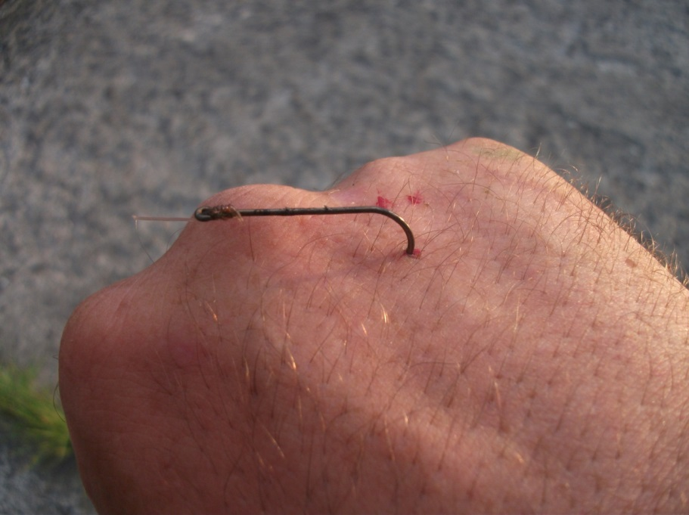 | 1. Выдернуть крючок из раны и обработать рану перекисью водорода, потом обсушить и намазать йодом и перевязать. Доставить друга в медпункт. | 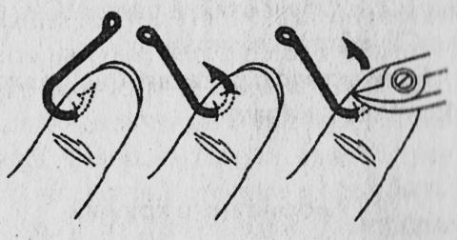 Правильный ответ: 4 Рыболовный крючок технически приспособлен к тому, чтобы оставаться в теле рыбы, поэтому при попытке выдернуть его в обратном направлении сильно рассекает мышцы и кожу, нанося ещё большее повреждение. Для того, чтобы вытащить крючок, его продвигают глубже в рану, подворачивая по кругу. Таким образом зацеп острия выходит из кожи в другой точке, где его перекусывают подручным инструментом, после чего ничто не мешает свободно вытащить крючок в обратном направлении. После этого рана обрабатывается перекисью водорода или иными доступными средствами и перевязывается.
 |  |  | 2. Подёргать крючок, если сразу не вынимается, то полить его и рану перекисью водорода и прибинтовать рану, притянув бинтами крючок к ране
 |  |  | 3. Крючок нельзя вытаскивать ни в коем случае! Обложить его льдом или другим подручным холодом и срочно ехать в медицинский пункт!
 |  |  | 4. Протолкнуть крючок ещё глубже, пока не появится его остриё над кожей. Откусить остриё плоскогубцами и после этого вытащить. Обработать обе раны и перевязать. По возвращении с рыбалки, обратиться в травмпункт
 |  |  | 5. Обезболить место раны подручными медицинскими средствами. Дать друга обезболивающее. С помощью чистого, обработанного спиртом лезвия, расширить рану и аккуратно извлечь крючок. Рану обработать перекисью водорода, края обработать йодом. Туго перебинтовать. Друга доставить в медучереждение.
2 | Выехав с другом на прогулку по лесу, на привале вдруг обнаружили на коже присосавшегося клеща. Ваши действия? | 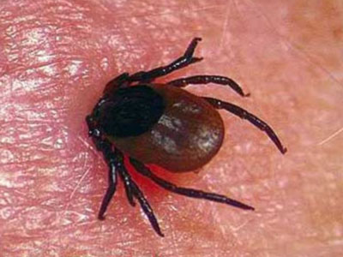 | 1. Для того, чтобы клещ вылез из раны сам, его нужно полить любым спиртосодержащим препаратом. Под влиянием спиртовых паров он вынуждено самостоятельно покинет ранку. После этого клеща нужно сжечь, чтобы он повторно не атаковал | 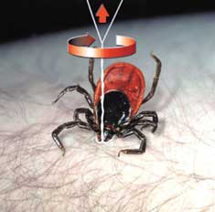 Правильный ответ: 4 Клеща нельзя грубо тянуть! Нельзя заливать какими-либо средствами! От этого он умирает и становится хрупок! Он имеет зазубренное, но при этом хрупкое жало и часто при выдёргивании из ранки часть жала остаётся в теле. А она может быть инфицирована! Даже этого небольшого кусочка хватит для того, чтобы человек заразился. В полевых условиях клеща удаляют с помощью нити. Делается петля, закидывается на клеща и затягивается. Далее нитку скручивают, постепенно увеличивая напряжение для клеща. Мягкими движениями скручивания и потягивания клеща достают из раны. Далее клещ помещается в стеклянную тару со смоченной в воде ватой и доставляется в медицинское учреждение для проведения экспертизы. В Самаре такие учреждения: - для взрослых - ул. Челюскинцев, 1, - для детей - ул. Ново-Садовая, 34
 |  |  | 2. Для избавления от клеща необходимо залить его маслом. Клещ задохнётся от отсутствия воздуха и его можно будет легко вытащить из раны. После этого клеща необходимо завернуть в тряпицу или положить в коробочку и отвезти на проверку в медучреждение
 |  |  | 3. Клещ выйдет, если его термически обработать. Нужно аккуратно поддеть его краем ложки, чтобы он оказался в вертикальном положении. Затем с помощью зажжённой спички нужно подпалить его сзади. Клещ резко подтянет к себе лапки и покинет рану. После этого его можно сжечь. Клещ становится не опасен
 |  |  | 4. Клеща удаляют с помощью нити - делается петля, закидывается на клеща и затягивается. Нитку скручивают, постепенно увеличивая напряжение для клеща. Мягкими движениями скручивания и потягивания клеща достают из раны. Вытянутого клеща помещают в стеклянную тару со смоченной в воде ватой и доставляют в медицинское учреждение для проведения экспертизы.
 |  |  | 5. Для того, чтобы клещ самостоятельно покинул рану, необходимо интенсивно залить его средством от клещей и комаров. Рекомендуется препарат ДЭТА. Клещ будет нейтрализован, благодаря химическим соединениям, вызывающим у него паралич нервной системы, после чего клеща легко можно вытянуть из раны, не используя дополнительных средств. Клеща помещают в спичечный коробок и возят с собой. В случае, если укушенный клещом человек ощущает недомогание, то он приходить в медицинское учреждение, принося с собой клеща для экспертизы.
3 | Возвращаясь домой поздним вечером, вы с другом натолкнулись на агрессивную толпу молодых людей. Завязалась драка. Вы отбились, но другу выбило зубы. Рана во рту неостановимо кровоточит. Ваши действия? |  | 1. Для остановки кровотечения необходимо чистую салфетку или платок, сложив многократно, вложить в рану. Друг должен сильно сжать челюсти, чтобы салфетка давила на рану, закрывая её. Выбитые зубы нужно собрать, обернуть чистой тканью и обложить холодом. Срочно ехать в экстренную стоматологическую хирургию. | 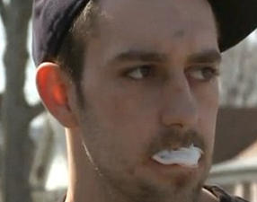 Правильный ответ: 1 Выбивание зуба приводит к серьёзной опасной кровопотерей ране, не позволяющей провести в полевых условиях перевязку. Для остановки кровотечения применяют тампонаду. В лунку раны вставляют стерильную салфетку или обработанную ткань. Пострадавший плотно сжимает челюсти, чтобы создать постоянное давление на рану. Так и доставляется в больницу. Выбитые зубы современная экстренная хирургия приживляет, если есть такая возможность в ране и соблюдены условия хранения утраченного зуба. Поэтому необходимо зубы собрать, очистить от грязи, вложить в стерильную салфетку и полиэтиленовый пакет. В таком виде доставить в хирургическую стоматологию.
 |  |  | 2. Для остановки кровотечения необходимо срочно прополаскать рот ледяной водой! После этого рану нужно обработать перекисью водорода или йодом. После этого необходимо ехать в ближайшую стоматологическую клинику для зашивания раны
 |  |  | 3. Остановить кровь и обезболить рану можно обычными спиртосодержащими средствами. Для этого небольшим количеством средства полощут рот, не проглатывая - в ситуации ранения спирт внутрь опасен усилением кровотечения! После того, как кровь перестанет идти интенсивно, необходимо показаться в поликлинике своему врачу.
 |  |  | 4. Чтобы остановить кровь, нужно наложить холод на проекцию места раны снаружи - на щёку. Когда холод подействует и кровотечение остановится, необходимо ушить рану - для этого необходимо проехать в медучержедения с экстренной хирургией или травмпункт
 |  |  | 5. В данной ситуации кровь нельзя останавливать! Для того, чтобы избежать заражения бактериями, находящимися во рту, необходимо, чтобы кровь стекала. Нужно только переждать этот период и рана сама закроется. В это время можно дать другу обезболивающее для того, чтобы проще переждать этот период
4 | Зимним днём, проходя мимо детской площадки, видите, что маленькая девочка отбежала к ограде и попыталась лизнуть сосульку. В результате её язык примёрз. Она плачет, но не может кричать. Её увидели только Вы. Ваши действия? | 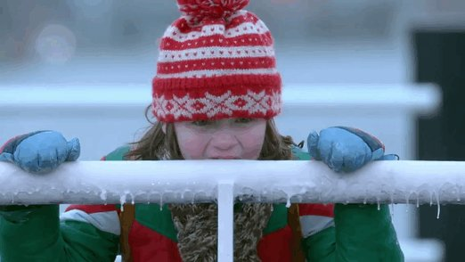 | 1. Необходимо срочно оторвать язык от металла! Если он проведёт на металлической поверхности длительное время, то может начаться отмирание тканей. Поэтому, не взирая на боль, немедленно оторвать язык от поверхности и затем обработать его йодом. | Правильный ответ: 5 Язык нельзя резко отрывать от поверхности при примораживании. Также неправильно поливать на замороженную поверхность и язык горячую воду. Во избежание сильных травм необходимы средства мягкого повышения температуры замороженной поверхности. Такими могут стать дыхание взрослого человека или, что рекомендуется, обычная вода комнатной температуры. После того, как пострадавший получает возможность освободиться, травмированный язык необходимо обработать чистой водой и на время обеспечить повязкой стерильной салфеткой. В таком положении следовать в медицинское учреждение.
 |  |  | 2. Язык нельзя отрывать от поверхности, во избежание отрыва части языка. Поэтому необходимо сперва согреть металлическую трубу ограды до температуры ребёнка. Для этого можно применить костёр, специализированные горелки или иные подручные средства. В это время ребёнка закутать во избежание переохлаждения.
 |  |  | 3. Для того, чтобы снизить вероятность обморожения, необходимо срочно полить на язык горячей водой! Это поможет и оторвать без сопротивления язык от поверхности и выровнять
 |  |  | 4. Нужно попросить ребёнка интенсивно подышать - тёплый воздух нагреет поверхность и язык отлипнет от неё. После этого язык нужно срочно обработать йодом и отправить ребёнка в травмпункт
 |  |  | 5. Для того, чтобы разморозить соприкосающиеся поверхности, необходим медленный нагрев. Для этого нужна вода комнатной температуры - ей небольшой струйкой поливают на язык, пока он не отойдёт от трубы. После этого язык необходимо аккуратно прикрыть чистой тканью и отправить ребёнка к врачу.
5 | Добираясь домой по пустынной улице, Вы видите, как на дороге машина на полном ходу въезжает в столб. Автомобиль останавливается и глохнет. Вы видите через стекло, что водитель лежит на руле неподвижно. Ваши действия? |  | 1. Подбежать к машине, выбить стекло, открыть дверь водителя и срочно эвакуировать водителя из машины, во избежание получения ещё больших травм при взрыве автомобиля. После этого оказать помощь и вызвать спасателей. | 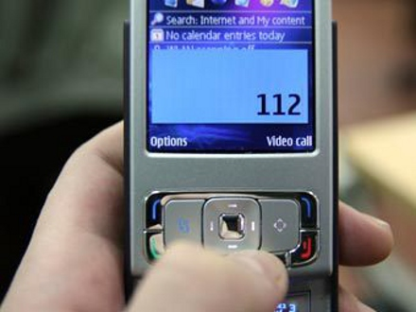 Правильный ответ: 3 Неправильными действиями будет вытаскивание пострадавшего из машины без непосредственной угрозы для его жизни (машина не горит, не находится под ударом других автомобилей). А также любые действия по изменению его позы, поскольку наиболее частыми травмами в такой аварии являются травмы позвоночника в шейном отделе, двигать человека без использования защитных спецсредств запрещается. Действиями гражданской помощи в данной ситуации являются: - определение состояния пострадавшего (сознанение, пульс) - срочный вызов скорой помощи.
 |  |  | 2. Не подходя к машине, во избежание получения травм при взрыве автомобиля, срочно вызвать спасателей. Не давать подходить к машине зевакам и прохожим, по возможности, сделать ограждения для места ДТП
 |  |  | 3. Подбежать к машине. Открыть дверь водителя (или за водителем), не перемещая водителя, проверить его состояние и пульс (на шее). В случае обильных травм и потери сознания и присутствии пульса - срочно вызывать службу спасения 112. Если пульс отсутствует - осторожно вытащить водителя, положить на асфальт и начать реанимационные действия.
 |  |  | 4. Подбежать к машине, открыть багажник и дастать знак аварийной остановки, аптечку и огнетушитель. Знак аварийной остановки срочно поставить за машиной на 5 метров на дороге. Огнетушитель применять, если начнётся возгорание. С помощью окружающих людей вытащить водителя из машины и срочно оказать ему помощь
 |  |  | 5. К машине не подходить без особых средств защиты! Выбежать на более оживлённую улицу и останавливать мимо проезжающие машины, чтобы получить помощь для пострадавшего в ДТП. Вам необходимы аптечка, знак аварийной остановки и огнетушитель. Получив их, необходимо следовать инструкциям по применению этих средств при ДТП
6 | Во время урагана на стоящую у края дороги машину свалилось дерево и придавило сторону водителя. В машине оказалась водитель-старушка, которая не пострадала, но дверь заклинило и она не может выйти. Ваши действия? | 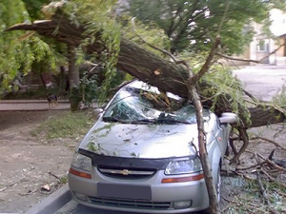 | 1. Вызвать службу спасения по номеру 112, описав ситуацию и необходимость спецсредств (режущего по металлу инструмента) для освобождения водителя | 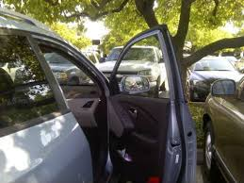 Правильный ответ: 5 Неправильными будут как вызов спасателей, так и попытка вытащить водителя через стекло. Правильными действиями является – открытие двери со стороны переднего пассажира либо непосредственно, либо после выбивания стекла (при блокировке двери). Далее водителю помогают выйти из машины через дверь пассажирского места. При необходимости оказывают психологическую помощь.
 |  |  | 2. Позвонить в службу спасения и описать ситуацию. Оказывать водителю психологическую помощь и поддержку до приезда скорой и спасателей.
 |  |  | 3. Позвонить в городской комитет экологической безопасности и природопользования для вызова специальной бригады спильщиков деревьев и технических уборщиков. Во время их ожидания оказывать водителю психологическую помощь
 |  |  | 4. Позвонить в домуправление данного городского сектора для вызова уборщиков, которые сумеют удалить дерево с машины, а также зарегистрировать акт о причинённом ущербе от падения аварийного дерева для облечения дальнейших юридических процессов при обращении водитяле в суд.
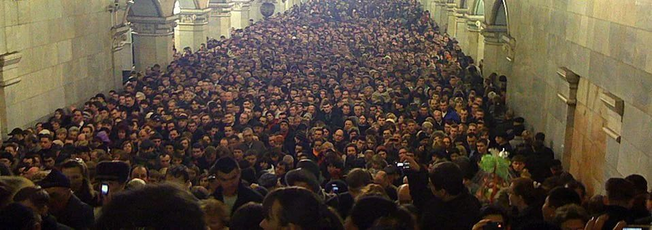
 |  |  | 5. Открыть любые другие двери в машине, которые открываются - багажник, пассажирские двери. И помочь водителю покинуть машину через них.
7 | В метро произошёл теракт. Вы оказались в непострадавшем вагоне. Поезд остановился на станции и открыл двери. Все бросились на выход. Толпа в панике может смять Вас. Ваши действия? |  | 1. Бежать вместе с толпой на выход. Стараться ускорятся, чтобы не испытывать давления толпы сзади. Как можно быстрее покинуть метро, потому что возможна повторная атака. | Правильный ответ: 5 Неправильным можно считать попытку двигаться против течения толпы, а также стояние в ней. Наибольшей опасностью в давке становятся падения, большие сумки и иные вещи с собой. Чаще всего травмы происходят при прохождении толпой узких мест или в центральной, наиболее загруженной части толпы. При движении в толпе необходимо, соблюдая темп движения окружающих людей, двигаться по диагонали по отношению к общему курсу толпы, стремясь уйти из наибольшего потока центральной зоны.
 |  |  | 2. Остановится сразу, как вышел из выгона, и дождаться, пока все покинут станцию. Только после этого пройти на выход.
 |  |  | 3. Выбросить сумки или рюкзаки, освободить руки и двигаться вместе с толпой, стараясь держаться по центру движения, чтобы не выбросило с платформы и быстрее покинуть станцию
 |  |  | 4. Остаться в вагоне - поезд, после устранения неполадок и проверки полицейским патрулём на наличие взрывчатых веществ, будет двигаться дальше, а вероятность повторного подрыва в толпе смертником больше, чем в вагоне.
 |  |  | 5. Освободить руки для движения от сковывающих предметов - сумок, рюкзаков, - и двигаться вместе с толпой, стараясь не держаться в центральной части движения, постепенно и плавно уходя в сторону, но и не держаться возле стен и краёв платформы.
8 | Находясь в гостях у друзей на 7 этаже многоэтажного дома, Вы почувствовали запах дыма из подъезда. Когда открыли дверь, увидели, что этаж ниже горит. Ваши друзья в панике, они растерялись. Ваши действия? | 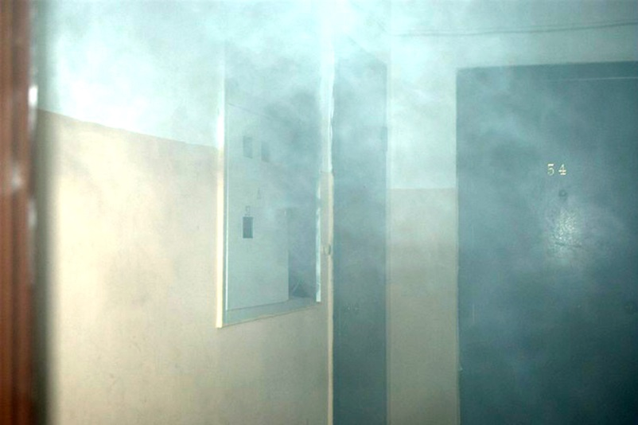 | 1. Необходимо позвонить в службу спасения и немедленно покинуть здание. Лифтом пользоваться нельзя, поэтому надеть на себя мокрые одежды, замотать мокрыми полотенцами лица и постараться пройти через дымящийся горящий этаж пешком. На улице ожидать пожарную службу | Правильный ответ: 2 Неправильно в такой ситуации выбегать из дома или ничего не предпринимать для обеспечения безопасности своей, окружающих людей и квартиры. В первую очередь производят звонок в службу спасения, сообщают о пожаре и своём местонахождении в нём. Далее изолируют квартиру от проникновения дыма. Для этого мокрыми полотенцами затыкаются все щели дверей, окон, вентиляции. Следующим этапом подготавливаются средства для выживания в условиях пожара – заполняются водой вёдра, подготавливаются мокрые марлевые повязки (или обычные тряпки) для дыхания. Если дым начинает проникать в квартиру – принимают позицию на полу, прикрывая органы дыхания мокрыми повязками.
 |  |  | 2. Сообщить в службу спасения о пожаре и своём местоположении. После этого закрыть дверь, не запирая замок, заложить все щели дверей и вентеляции мокрыми полотенцами, набрать ванну и вёдра воды и переждать действие пожара до прибытия спецслужб, которые помогут выбраться из здания по фасаду
 |  |  | 3. Соощить в службы спасения о пожаре. Связать вместе верёвки и простыни и приготовится к спуску по фасаду здания ниже на несколько этажей или до земли. Не забыть собрать вещи первой необходимости и документы.
 |  |  | 4. Сообщить в службу спасения о пожаре. Собрать все необходимые для выживания вещи, документы и пройти на несколько этажей выше, по возможности, подняться на крышу, где и переждать пожар
 |  |  | 5. Сообщить о пожаре в службу спасения. Никаких особых мер не предпренимать, поскольку пожар идёт на другом этаже и вас это не коснётся. Постараться успокоить друзей.
9 | Вы сидели в очереди на приём к чиновнику жарким днём. Женщину, которая сидела перед Вами, позвали, она встала со стула и вдруг безвольно упала. Ваши действия? |  | 1. Вероятнее всего, у женщины обморок от жары. Поэтому необходимо положить ей на лоб холодный компресс и перенести её в тень. Контролируя пульс пострадавшей, ожидать улучшений. Если их нет - вызывать скорую помощь | 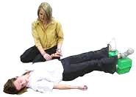 Правильный ответ: 2 Неправильно только лишь вызывать спасателей – в данном случае они могут не успеть оказать своевременную помощь. Необходимо действовать и самостоятельно. Вызывают скорую помощь. У пострадавшего проверяется пульс, дыхание. В случае их наличия проводят действия как при обмороке. Пострадавшему придаётся положение лёжа на спине с приподнятыми ногами и повёрнутой на бок головой (для улучшение отхождения рвотных масс в случае необходимости). На лоб можно положить мокрую тряпку. Для приведения в сознание используются средства местной аптечки.
 |  |  | 2. Вероятнее всего, у пострадавшей потеря сознания от резкой смены положения. Её необходимо уложить на спину, приподняв ноги и повернув голову на бок. Оставить в этом положении на несколько минут, контролируя пульс. Если в течении нескольких минут сознание не вернётся - вызывать скорую помощь
 |  |  | 3. У пострадавшей недостаток глюкозы. Необходимо срочно сделать сладкий чай и по ложечке влить ей в рот. Через несколько минут она придёт в себя. После этого следует обратиться к врачу и сделать анализ на сахарный диабет
 |  |  | 4. Женщина страдает заболеваниями сердца. Нужно немедленно дать ей одну таблетку нитроглицерина под язык. До полного растворения там. При этом необходимо контролировать пульс. Немедленно вызвать скорую помощь
 |  |  | 5. У женщины, вероятнее всего, нарушение головного кровообращения. При этом необходимо никак не менять положение её тела и срочно вызвать скорую помощь
10 | Отдыхая на пляже, Вы увидели, что малыши, играющие на понтонном мосту, упали в воду. Один из них кричит и бьётся, а второй барахтается молча. Кроме Вас, детей никто не видит. Ваши действия? | 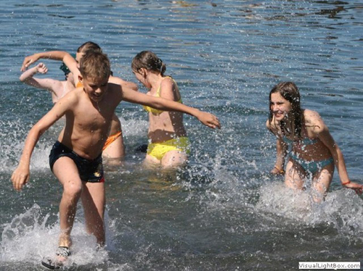 | 1. Необходимо немедленно обратиться к службе спасения на водах - спасателям, которые должны находиться на каждом пляже. Если нет возможности сделать это лично - необходимо обратить внимание других людей на происходящее. | 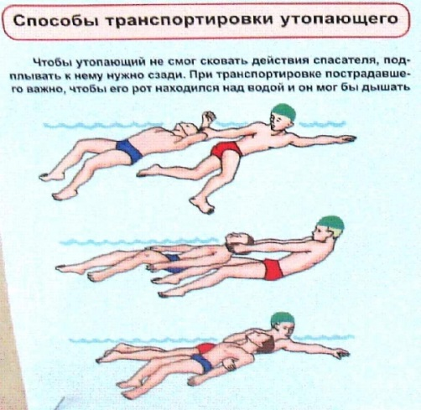 Правильный ответ: 2 Неправильно бежать и искать спасателей. Дети тонут очень быстро, быстрее, чем взрослые теряя плавучесть и волю к жизни. Поэтому спасение должно быть организовано в тот же момент, когда появилось подозрение на утопление. Необходимо сознавать, что за один заход можно вытащить только одного пострадавшего. Поэтому организуется правильная очерёдность. В первую очередь необходимо вытаскивать ребёнка, который не имеет уже возможности позвать на помощь. Во вторую – тот, у которого достаточно сил и плавучести для того, чтобы звать на помощь. Далее, в случае необходимости, детям помогают удалить воду из лёгких и желудка, утепляют, передают детей родителям. Вызывают спасателей и врачей.
 |  |  | 2. Немедленно закричать, призывая на помощь, и броситься в воду на помощь к ребёнку, который барахтается молча. Вытащить его и, если помощь второму не пришла, то прийти на выручку второму. После произошедшего, необходимо дать детям согреться и найти их родителей.
 |  |  | 3. Немедля броситься на выручку к ребёнку, который кричит и бьётся. Вытащить его на берег и срочно оказать первую помощь - дать откашлиться, если необходимо - вызвать рвоту. Найти родителей для срочной отправки ребёнка в медучереждение
 |  |  | 4. Немедленно заняться поиском родителей детей. Обращать внимание на тонущих всех, находящихся рядом. При необходимости вызывать спасателей по телефону 112
 |  |  | 5. Ничего страшного не происходит. Нужно пройти по пантонному мосту до места падения детей и оказать им психологическую поддержку, подсказывая, как держаться на плаву и выбраться из воды на берег.
11 | Во время еды в столовой один из Ваших товарищей вдруг подавился куском пищи. Чтобы помочь, сосед постучал его по спине. Но товарищ схватился за горло, побелел и, сипя, повалился грудью на стол. Ваши действия? | 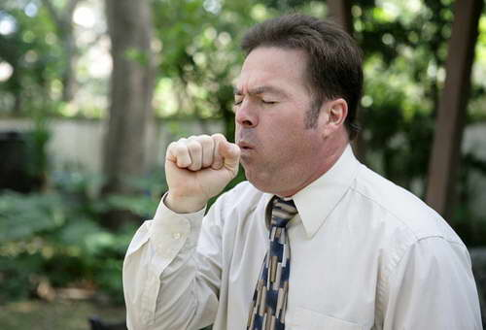 | 1. Пища мешает дыханию, поэтому необходимо сильнее побить по спине пострадавшего в районе лопаток. И делать так, пока пища не освободит дыхательные пути | 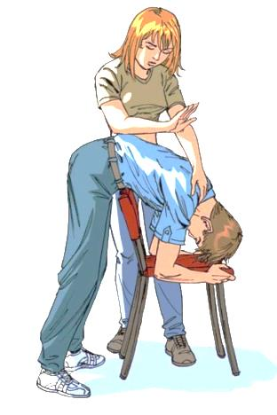 Правильный ответ: 4 Неправильным ответом будет попытка снова стучать пострадавшего по спине. Неправильно вызывать спасателей – они не успеют к пострадавшему. Очевидно, что пострадавший подавился куском пищи и дыхательные пути перекрыты. Ему необходимо избавиться от инородного тела. Поэтому правильными действиями можно считать - придание пострадавшему положения глубоко наклонившись и постукивания по спине по нижнему краю лопаток для того, чтобы инородное тело покинуло дыхательные пути естественным путём. В случае, если это не получается, пользуются специальными формами – методом Геймлиха.
 |  |  | 2. Необходимо срочно вызвать службу спасения! Если рядом есть медицинское учреждение - сразу везти пострадавшего туда. Ему необходима срочная хирургическая помощь для освобождения дыхательных путей.
 |  |  | 3. Необходимо немедленно провести хирургическую операцию для восстановления дыхания. Положить пострадавшего на спину, сделать надрез чистым лезвием в известной зоне на горле и поставить в вскрытую трахею трубочку для дыхания, сделанную из подручных средств (авторучка, соломинка для коктейля и т.д.)
 |  |  | 4. Необходимо срочно перегнуть пострадавшего через спинку стула или колено так, чтобы его голова оказалась ниже живота, и стучать между лопаток до освобождения дыхательных путей
 |  |  | 5. Вероятнее всего, у пострадавшего астма и ему необходимо лекарство. Как правило, люди с такими хроническими заболеваниями носят лекарства при себе. Необходимо осмотреть карманы пострадавшего. В случае обнаружения ингалятора - применить его. Если ингалятор не обнаружен - срочно вызывать скорую помощь
12 | Вы приехали с друзьями на отдых на берег реки вдалике от города. Ставили лагерь, когда один из друзей внезапно закричал и отпрыгнув, схватился за ногу. От него в траву уползала светлая узорчатая змея. На штанине появились красные пятна. Ваши действия? | 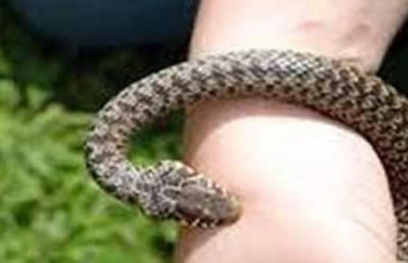 | 1. Очевидно, что это гадюка. Поэтому необходимо срочно оповестить спасателей о случае укуса и начать отсасывание яда из раны. После того, как из раны перестанет течь яд, нужно обработать края раны йодом и наложить тугую повязку. И ждать прибытия спасателей. | 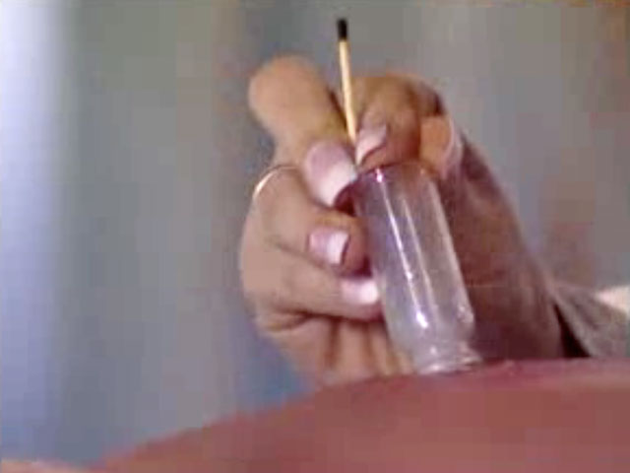 Правильный ответ: 4 Очевидно, что это гадюка. Её яд может оказаться смертельным. Неправильными ответами можно считать – звонок спасателям, высасывание яда ртом, наложение жгута выше раны, тугая повязка на место раны. После нападения змеи необходимо высосать из раны яд. Для этого применяется «дедовский» способ – постановка банки. Берут минимальную ёмкость, способную закрыть ранку полностью. Нагревают воздух в ней спичкой, и ставят на место укуса вниз горлышком. Так кровь и яд высасываются из раны. Далее рану обрабатывают йодом и накладывают стерильную, обязательно НЕ тугую повязку. Пострадавшему дают больше жидкости, не позволяют двигаться и быстро доставляют в лечебное учреждение или вызывают спасателей.
 |  |  | 2. Очевидно, что это гадюка. Нужно срочно уложить пострадавшего на спину и прижечь рану с помощью прокалённого лезвия ножа. После этого нужно вызывать скорую помощь и эвакуировать пострадавшего в город.
 |  |  | 3. Это безобидный вид змей, который не имеет яда. Поэтому рана нуждается только в обычной обработке перекисью водорода, смазыванию краёв укуса йодом и наложении стерильной повязке. Во избежание столбняка необходимо покинуть лагерь и уехать в город и обратиться в ближайшее медицинское учрежедение
 |  |  | 4. Это ядовитая змея, поэтому необходимо спустить яд из раны. Для этого на рану "ставят банку" - из стеклянной тары с помощью зажённой спички удаляется воздух, после чего банка прижимается над раной. Она вытягивает кровь и яд из ранки. После этого пострадавшему обрабатывают рану перекисью водорода и йодом и делают нетугую стерильну повязку. Дают пить побольше жидкости и не позволяют много двигаться. Необходим вызов спасателей или скорой помощи для возвращения в город под контролем медиков
 |  |  | 5.Это гадюка, поэтому необходимо немедленно спустить яд из раны! Для этого протёртым спиртом лезвием производят углубление раны, надавливая с обеих сторон выдавливают из раны яд и отравленную кровь. После этого рану обрабатывают спиртосодержащим препаратом для нейтрализации действий яда. Пить спиртосодержащие напитки пострадавшему категорически нельзя! Необходимо давать обильное питьё с солью и сахаром для восстановления водно-солевого балланса. Рана должна быть туго перевязана. Пострадавшему необходимо как можно больше двигаться, чтобы яд не блокировался в одной части тела, а перерабатывался всем организмом.
13 | Велосипедист на тропе упал с велосипеда и напоролся ногой на сук лежащего дерева. Тот пронзил ногу. Вы оказались неподалёку и услышали крики о помощи. Спасателей пострадавший уже вызвал, но ему нестерпимо больно. Он не может двигаться – сук связан с тяжёлым стволом дерева. Ваши действия? |  | 1. Необходимо из подручных средств сделать жгут, наложить его выше раны, оказать пострадавшему психологическую помощь, оставить ему воды и немедленно бежать за помощью в ближайший населённый пункт. | 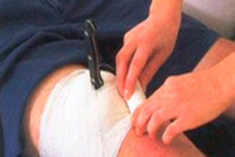 Правильный ответ: 4 Нельзя оставлять пострадавшего одного, убегая за помощью. Правильно сразу заняться обеспечением физиологического комфорта пострадавшего. Всем известно, что нож, воткнутый в тело, нельзя доставать, поскольку это увеличивает кровопотерю и расширяет рану. Нож бинтами закрепляют в ране. Но в нашем случае речь идёт о целом дереве! Для того, что бы обеспечить неподвижное положение древесного обломка в теле человека, его повреждённую конечность закрепляют с помощью подручных средств в положении, при котором вошедший в тело сук не будет двигаться. Обкладывают вещами, тряпками, сумками, достигая полной неподвижности. Далее обеспечивают пострадавшему психологический комфорт до прибытия спасателей.
 |  |  | 2. Основную боль причиняет неудобная позиция, в которой пострадавший вынужденно оказывается из-за положения сука. Нужно отломать или перепилить сук, используя подручные средства. Обработать рану и перевязать, не вынимая инородное тело из раны. И ждать прибытия медиков.
 |  |  | 3. Боль причиняет инородное тело в ране, поэтому необходимо немедленно удалить его. Для этого пострадавшему нужно дать обезболивающий препарат и, дождавшись, когда он начнёт действовать, осторожно удалить сук из раны. После чего обработать рану и перевязать. Дождаться помощи спасателей на месте.
 |  |  | 4. Боль проявляется из-за напряжённого положения конечности и обломка в ране. Вынимать инородное тело из раны нельзя во избежание большой кровопотери, поэтому необходимо закрепить сук на теле так, чтобы он не двигался. Для этого необходимо подручными средствами стабилизировать положение раненной конечности и закрепить в теле сук с помощью перевязки. Оказывать пострадавшему психологическую помощь и ждать прибытия спасателей.
 |  |  | 5. Боль инициирует движение инородного тела в ране, поэтому необходимо закрепить его в ране с помощью бинта или одежды. Наложить жгут выше раны для остановки кровотечения и дать пострадавшему обезболивающее с обильным питьём. Дожидаться спасателей на месте, следя за состоянием пострадавшего
14 | Вы пошли с другом в лес за грибами, забрались в непролазную чащу и в сумерках заблудились. Ваши действия? | 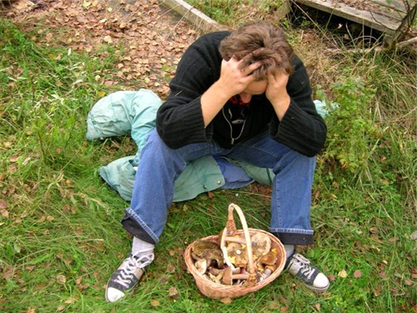 | 1. Достаточно определить направление сторон света по известным приметам - муравейнику, звёздам - и двигаться в произвольно выбранном направлении. В небольшом удалении от города находится достаточное количество населённых пунктов, чтобы легко достигнуть одного из них, двигаясь на удачу. | 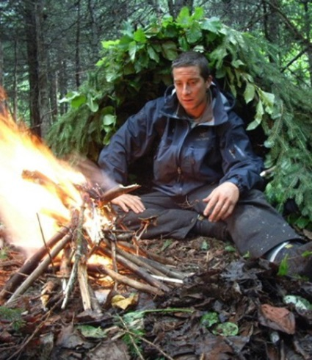 Правильный ответ: 2 Неправильно считать, что любое направление поможет выйти к населённым пунктам. Даже в хорошо заселённой Самарской области можно блуждать в лесу сутками. Поэтому, если нет возможности определиться с направлением самим, не прослушиваются в лесу шумы трасс или населённых пунктов, то наиболее правильным решением будет вызов спасателей и приготовление к лесной ночёвке. Для этого находят наиболее удобный для отдыха и безопасный от зверей участок, готовят ветрозащиту (в случае необходимости и защиту от дождя), разводят костёр. Обычное время работы спасателей по нахождению заблудившихся в лесу – не более полутора суток. Это время нужно провести с наибольшим комфортом.
 |  |  | 2. Самое опасное - это ночное блуждание по лесу. Оно отнимает силы и может быть травмоопасным. Поэтому необходимо остановится на том месте, где осознали, что заблудились. Позвонить и предупредить родственников, и начать готовиться к холодной лесной ночёвке, пока не началась ночь - заготовить дрова, нарубить веток для постройки временного укрытия. Утром запросить спасателей о помощи или самостоятельно попытаться выйти к населённым пунктам.
 |  |  | 3. Нужно остановится в том месте, где осознали, что начали блуждать, и попытаться воспроизвести свой путь в обратном направлении, используя запомнившиеся вехи по пути и помня, что при движении человек всегда немного забирает влево.
 |  |  | 4. Остановиться и вызвать спасательную службы для поисковой работы. С места, с которого звонили, не сходить, для того, чтобы облегчить спасательной службе поиск по местонахождению сотового телефона.
 |  |  | 5. Самым опасным в данной ситуации является вероятное нападение хищников, поэтому необходимо с момента, как осознали, что заблудились, срочно позвонить в спасательную службу и подготовить из подручных средств факелы из палок, обмотанных частями одежды и зажжёными. Эти факелы будут отпугивать животных, освещать путь при движении в ночи в обратном направлении и помогут спасателям с вертолёта быстро обнаружить ваше местоположение.
15 | 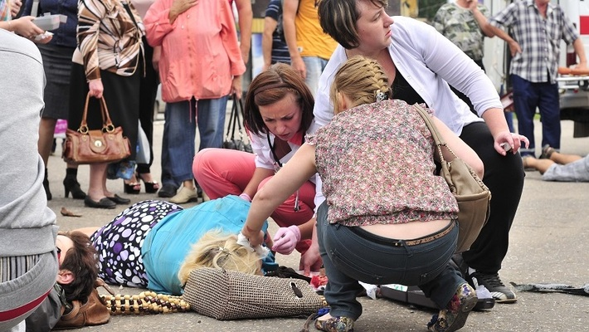 На остановке в людей влетает автомобиль и уезжает, оставив сбитыми троих людей. Один из них сидит у столба, прижимая к себе окровавленную сломанную ногу и тихо плачет. Второй с залитым кровью лицом ходит от прохожего к прохожему и, ругаясь, кричит, что бы ему срочно оказали помощь. Третий лежит на спине, не двигаясь, видимых травм у него нет. Люди растерялись – кому оказывать помощь в первую очередь? Расставьте порядок оказания помощи |  | 1. Необходимо в первую очередь направиться к тому пострадавшему, который лежит, не двигаясь. Проверить его состояние, дыхание и пульс. В случае необходимости начать реанимационные действия. Вторым по значимости будет тот, у которого травмирована нога. Третий - тот, который всё это время мог провести на ногах, двигаясь. | Правильный ответ: 1 В такой ситуации от корректных действий и опредеения правильной очерёдности зависят жизни пострадавших. После вызова спасателей, сразу необходимо начать оказывать помощь пострадавшим. Поскольку пострадавших много, то нужно добиться, чтобы помощь оказывали и простые свидетели происшествия. Первым оказывают помощь пострадавшим без сознания. Если это возможно – переводят в положение восстановления, при котором возможная рвота не затруднит дыхания. Отслеживают пульси и дыхание, если нужно - сразу выполняют реанимационные действия. Далее помощь оказывается пострадавшему с травмированной ногой, так как он в этот момент находится в шоковом состоянии. Последним помощь оказывают тому, кто имеет поверхностную травму головы.
 |  |  | 2. Пострадавший первой очереди - тот, который требует помощи, поскольку он сам может субьективно оценить своё состояние. Вторым - тот, у которого травмирована нога. Третий - пострадавший без созанания, так как у него нет видимых травм.
 |  |  | 3. Первому нужно оказывать помощь пострадавшему, чья травма хорошо идентифицируется - то есть пострадавшему с переломом ноги. Вторым должен стать пострадавший с травмой головы, остающийся всё это время на ногах. Третий - пострадавший без сознания.
 |  |  | 4. Первому нужно оказать помощь пострадавшему с травмой головы, так как она является наиболее опасной. Вторым станет тот, кто потерял сознание - вполне возможно, что за это время он придёт в себя и сможет рассказать о своих травмах, чтобы понять, как оказывать ему первую помощь. Третим будет пострадавший с травмой ноги.
 |  |  | 5. Не имеет значения очерёдность оказания помощи. Можно начать с того, кто ближе к вам в этот момент находится.
16 | Осенним тёмным вечером Вы шли домой, как вдруг у подъезда Вам наперерез выскочил чужак. Он замахнулся ножом и приказал отдать ему сотовый телефон и кошелёк. Ваши действия? |  | 1. Молча отдать кошелёк и сотовый телефон. Дождаться, когда человек уйдёт и только после этого пройти домой и из дома сообщить в полицию о произошедшем. |  Правильный ответ: 1 Опасно для жизни в такой ситуации оказывать сопротивление. Обычно люди, вышедшие на улицу для грабежа, либо находятся в безвыходной ситуации и вынуждены прибегнуть к этому методу, либо хорошо подготовлены на случай сопротивления. Поэтому адекватным решением в данной ситуации является передача требуемых финансовых средств и сотового телефона в руки грабителя. Для того, чтобы подобная ситуация оказалась некритичной, каждый раз до выхода на улицу, деньги сортируют и располагают в разных карманах. Тогда по требованию грабителя можно спокойно отдать минимальную сумму, не раскрывая всей наличной суммы.
 |  |  | 2. Закричать максимально громко и страшно, чтобы ошеломить нападающего и привлечь внимание жителей дома. Когда из окон начнут выглядывать свидетели, преступник сбежит, чтобы не оказаться узнаным
 |  |  | 3. Используя навыки самообороны и уличного боя, известные вам по спортивной секции или школьным разборкам, обезоружить нападающего - выбить у него из рук и нож и провести результативную серию ударов в голову до нокаута. Позвонить в полицию, сообщить о нападении и остаться на месте, дожидаясь полицейских, чтобы передать им бессознательного нападающего.
 |  |  | 4. Начать торговаться. Предложить отдать деньги, а телефон оставить себе. Или предложить подождать, когда вытащите симку и карту памяти из телефона. Разговорить противника и тянуть время, ожидая подходящего момента, чтобы сбежать. Когда возможность представится - бежать.
 |  |  | 5. Сделать вид, что не понимаешь, о чём идёт речь. Переспрашивать, веселиться не по делу, рассказывать анекдоты, вести себя, как неадекватный человек. Преступник, не добившись своего, отстанет сам.
17 | Вы ехали мимо стройки на велосипеде. Дорога пошла в горку и стало тяжело. Внезапно из-под забора выскочил ощерившийся пёс и стал бешено лаять на Вас, наскакивая. Ваши действия? | 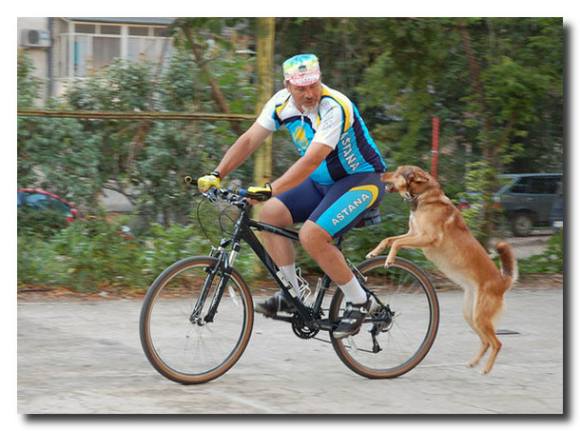 | 1. Резко увеличить скорость, чтобы пёс не смог догнать и напасть. | 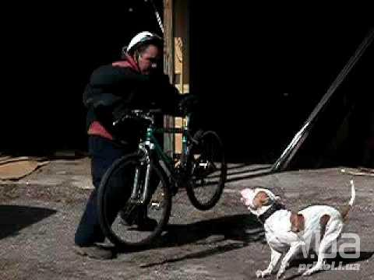 Правильный ответ: 5 Как правило, собак бесит не человек на велосипеде, а сам факт такого «неестественного» с их точки зрения поведения человека. Неправильно в такой ситуации увеличивать скорость, хвататься за палку или кричать на пса – это не только не поможет, но и может вызвать ожесточённое нападение. Правильным будет решение снизить скорость, сойти с велосипеда на другую сторону от пса, прикрываясь велосипедом от агрессивной настроенной собаки, и медленно двигаться с велосипедом в нужном вам направлении. Если пёс не успокаивается, то можно прихватить с земли горсть пыли или песка и бросить в глаза собаки.
 |  |  | 2. Остановиться сразу, слезть с велосипеда и поднять с земли камень или палку - все собаки хорошо понимают опасность предметов в руках человека, поэтому предпочтут отступить и лаять издалека.
 |  |  | 3. Жётским голосом показать собаке свои лидерские качества, приказав отступить, используя известные для всех собак команды - "Фу", "На место!", "Сидеть!"
 |  |  | 4. Остановится, сойти с велосипеда и двинуться навстречу к псу, протянув руку, чтобы дать ему обнюхать себя и таким образом познакомиться.
 |  |  | 5. Остановится, сойти с велосипеда так, чтобы между вами и псом оставить велосипед. Осторожно поднять с земли песок, пыль - в случае необходимости бросать в глаза атакующему псу. После этого продолжить движение пешком, пока не покините территорию пса.
18 | Вы находитесь в степи, вдали от населённых пунктов. Вокруг поля и лишь изредка встречаются деревья и кустарники. Внезапно начинается гроза и молнии бьют невдалеке от Вас, приближаясь. Ваши действия? | 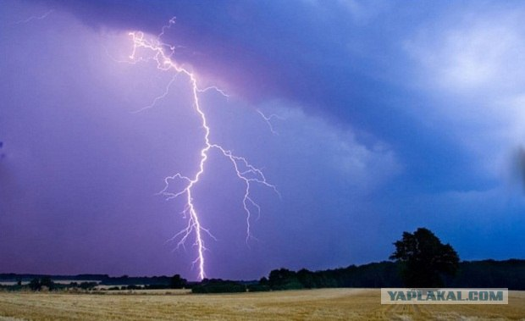 | 1. Нужно как можно быстрее добежать до ближайшего островка леса или кустарников, чтобы суметь спрятаться от дождя и молний среди них. Выключить сотовый телефон и иные средства связи. | 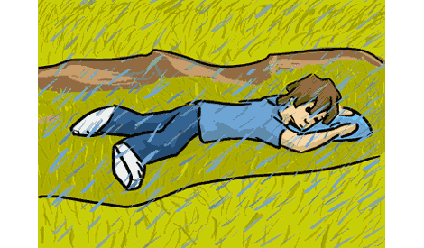 Правильный ответ: 3 Неверным решением можно считать попытку спрятаться от дождя и грозы под деревьями или раскидистыми кустарниками. Известно, что молния в поле бьёт в высокие деревья или кустарники. Поэтому правильным решением является наоборот, понижение своего уровня. При угрозе удара молнией, необходимо лечь в канаве, яме или другом естественно укрытии. Если их нет, то нужно просто залечь на земле.
 |  |  | 2. Необходимо определить направление ветра и движение туч и начать быстрое движение под углом в 90 градусов к нему, постепенно уходя из-под грозового фронта.
 |  |  | 3. Нужно отыскать взглядом ближайшую низину - канаву, овраг, яму - и лечь в неё, расправив на себе одежду так, чтобы дождь скатывался по ней. Выключить телефон и иные средства связи.
 |  |  | 4. Нужно позвонить в службу спасения, сообщив свои координаты и происходящую ситуацию. В дальнейшем действовать по рекомендациям спасателей, оставаясь на месте, чтобы спасатели могли отыскать быстрее.
 |  |  | 5. Небходимо найти взглядом дерево, в которое уже попадала молния и спрятаться возле него, так как известна народная мудрость, что дважды снаряд в одну воронку не падает.
19 | Зимним вечером Вашей маме пришлось очень долго стоять на остановке. И она сильно замёрзла. Когда приехала домой, оказалось, что она простыла, а пальцы ног у неё белые, припухшие, потеряли чувствительность. Ваши действия? | 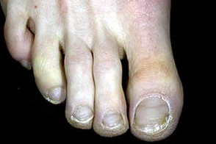 | 1. Нужно срочно отогреть замороженные пальцы с помощью горячей ванны с травами - для этого подойдёт душица, зверобой или череда. После этого смазать смягчающим кремом. | 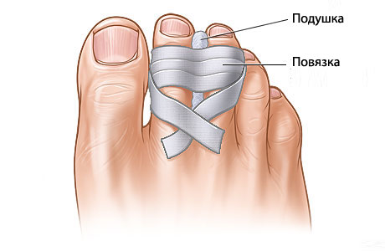 Правильный ответ: 2 Обмороженные пальцы нельзя натирать водкой, массировать или обкладывать шерстью. Это может быть губительным для травмированной кожи. Резкое нагревание охлаждённых конечностей так же может привести к усилению травмы. Поэтому для пострадавшей необходимо создать мягкое увеличение температуры. Для этого обычно применяют тёплую ванночку для ног, начиная от комнатной температуры и незначительно добавляя воду потеплее. На фоне принятия ванночки можно сделать тёплый сладкий чай для восполнения сил. После водной процедуры пальцы ног обкладывают марлей и не туго перевязывают. С переохлаждением необходимо обратиться к врачу.
 |  |  | 2. Обмороженные стопы поставить в ванночку с водой комнатной температуры и по немногу добавлять в неё горячей воды для согрева. После согревания пальцы ног обложить марлей или ватой и слабо перебинтовать. На следующий день обратиться в поликлинику к врачу.
 |  |  | 3. Необходимо разогреть отмороженные пальцы с помощью растирания мягкой тканью, промоченной спиртосодержащим средством. После растирания, когда цвет кожи поменяется на розовый, необходимо одеть носки с горчичниками на стопу, для дополнительного прогрева. Выпить противопростудное средство.
 |  |  | 4. В данной ситуации нужно срочно вызывать врача скорой помощи или ехать в травмпункт - без экстренной медицинской помощи возможна ампутация дальних частей пальцев ног.
 |  |  | 5. В этой ситуации достаточно принять противопростудные средства и надеть тёплые носки на ночь. На следующий день приём противопростудных препаратов - по состоянию.
20 | На кухне, при откидывании макарон на дуршлаг, кастрюла выскользнула из рук Вашей подруги. Кипящая вода залила обнажённое колено. Необходима срочная помощь! Ваши действия? | 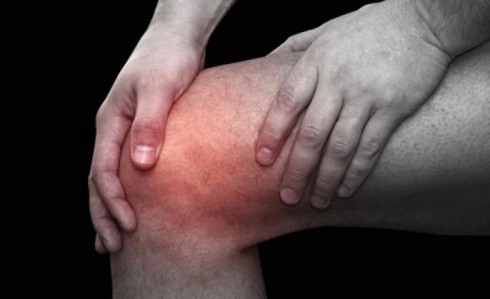 | 1. Немедленно охладить повреждённое место с помощью холодной воды! Лить на ожог холодную воду длительное время. Затем оценить масштаб ожога. При слабом и маленьком - намазать бальзамом от ожогов. При вызывающем сомнения - наложить нетугую повязку и пройти в травмпункт | 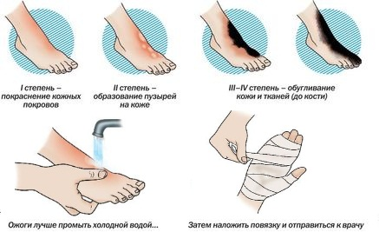 Правильный ответ: 1 Для поражённого участка важна скорость охлаждения. Чем быстрее начнётся вывод тепла из тела, тем лучше. Поэтому в первую очередь необходимо подставить обажжёный участок под струю холодной воды и добиться полного охлаждения. Нужно помнить, что когда поверхность уже охладилась, внутри избыточное тепло ещё остаётся! Поэтому охлождение должно быть долговременным. После этого можно оценить масштабы поражения. Если ожог не сильный, то достаточно будет смазать его аптечными средствами от ожогов. Если глубокий и занимает большую площадь, то необходимо сделать нетугую стерильную повязку и отправится в травмпункт за срочной помощью профессионалов.
 |  |  | 2. Необходимо немедленно растереть обожжёное место снегом, в случае его отсутвия, можно воспользоваться кубиками льда, которыми нужно интенсивно промассировать поражённый участок для восстановления кровообращения. После этого можно воспользоваться для смягчения кожи увлажняющими кремами для тела или, при их отсутствии, сметаной.
 |  |  | 3. На обожжённую кожу необходимо как можно быстрее наложить повязку-компресс из нескольких слоёв марли, пропитанной подсолнечным маслом, а сверху прикрытым полиэтиленовым пакетом. В таком состоянии немедленно выехать в травмпункт.
 |  |  | 4. При ожоге кипятком необходимо стационарное лечение, в ряде случаев - хирургическая операция, поэтому, не предпринимая каких-либо действий, чтобы не усугубить ситуацию, неоходимо срочно вызвать скорую помощь или самостоятельно добраться в травмпункт.
 |  |  | 5. При ожоге можно использовать стандартные аптечные средства - бальзами от ожогов. Их необходимо наложить на кожу сразу после получения ожога, предварительно продезинфицировав поражённую кожу с помощью ватного диска со спиртом.

